Uputstvo
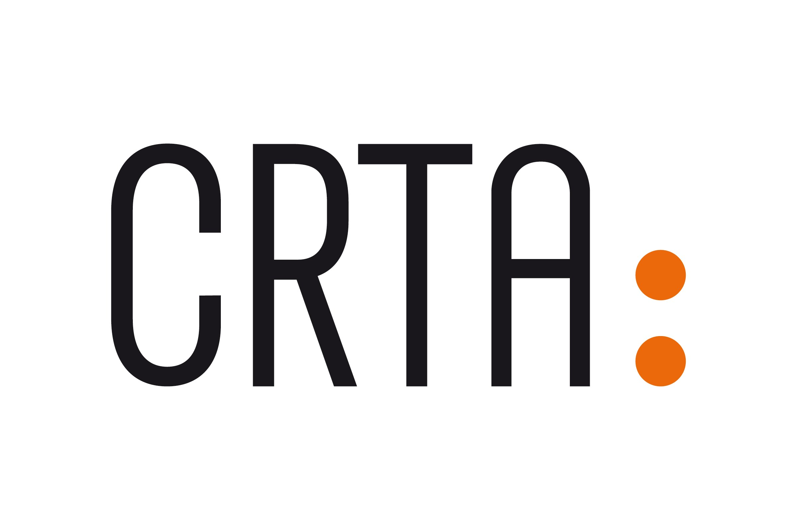

INICIJATIVA "GRAĐANI IMAJU MOĆ" - UPUTSTVO ZA IZRADU PREDLOGA BUDŽETA PROJEKTA

Ovo uputstvo predstavlja smernice organizacijama za razvijanje odgovarajućeg predloga budžeta.
Svi troškovi moraju biti opravdani, prihvatljivi i dozvoljeni prema pravilima USAID-a i CRTA i u skladu sa važećim propisima Republike Srbije
Svi troškovi moraju da budu realni i u skladu sa tržišnim cenama.
Finansijska sredstva odobrena za finansiranje aktivnosti u okviru inicijative "Građani imaju moć" mogu se koristiti isključivo u skladu sa ugovorenim budžetom i
tokom trajanja odobrenog projekta.

NAPOMENA
- Preporuka je da operativni troškovi (zakup prostora, tekući troškovi,troškovi komunikacije, i honorari) ne budu veći od 30% od ukupnog iznosa sredstava.
- Organizacije će projektne aktivnosti sprovoditi u tri etape i svaku etapu će pratiti novčana tranša, pri čemu će organizacije treba da troškove svake etape predfinansiraju.
- Troškovi sprovođenja aktivnosti će biti oslobođeni plaćanja PDV-a. Molimo vas da to uzmete u obzir prilikom kalkulacije troškova.
- Tekst crvenom bojom u formularu projekta predstavlja primere.

KATEGORIJA OPERATIVNI TROŠKOVI
1. Osoblje: plate i honorari projektnog tima
- Članovi projektnog tima mogu da budu lica koja su već zaposlena u organizaciji ili novozaposlena lica, posebno angažovana za potrebe projekta,
u skladu sa internim pravilima organizacije i važećim propisima.
- Procenat angažmana definiše se u odluci o formiranju projektnog tima, odnosno aneksu ugovora kojim se reguliše radno angažovanje lica, a u skladu
sa internim pravilima organizacije i prikazanim procentom prihoda u odobrenom budžetu projekta.
2. Ostali troškovi (administrativni troškovi)
- Kancelarijski troškovi pripadaju ovoj kategoriji i mogu obuhvatati režimske troškove (zakup prostora, telefon, pošta, režija), kancelarijski materijal, troškove štampe,
prevoda, bankarske provizije i slično.

KATEGORIJA PROGRAMSKI TROŠKOVI
- Ova kategorija obuhvata troškove koji se odnose na direktne projektne aktivnosti koji mogu da uključuju: izradu studija, prevoda, publikacija,
web dizajn, putne troškove, treninge, forume, organizaciju događaja, izradu video materijala i slično.
- Putni troškovi su prihvatljivi i dozvoljeni samo ako se odnose na projektne aktivnosti i ako su u skladu sa ostalim projektnim aktivnostima. Ovakvi troškovi bi trebalo da sadrže detaljne informacije o broju putovanja, broju osoba, destinaciji i trajanju. Troškovi putovanja članova projektnog tima se prijavljuju pod nazivom "troškovi putovanja projektnog tima".

OBJAŠNJENJE BUDŽETA
- Narativni opis budžeta bi trebalo da prati sve troškove koji su navedeni u budžetu i to istim redosledom.
- Narativni opis budžeta bi trebalo da prati i opis kalkulacije kako bi pružio uvid u opravdanost navedenih iznosa u budžetu.

